表紙
※新規申請が令和7年12月1日以降の受付物件用の帳票です

自己評価書 ・ 設計内容説明書 <一戸建ての住宅>

 | 【建築物の名称】

 | 【建築物の所在地】

 | 【設計者の氏名、建築士事務所名】
 |  | 氏名
 |  | 事務所名

 | 【自己評価者の氏名】

 | 【評価機関の評価員の氏名】
 |  |  | 株式会社 日本住宅保証検査機構

(必須)1-1～1-7木造
【評価方法基準 第５ 1-1(３)ホ又はヘ①ｂの壁量計算による場合】
・令和7年4月1日以降の基準（新基準）
・令和7年3月31日以前の基準（旧基準）
のどちらに適合しているかチェックをしてください。
※令和7年3月31日以前の基準（旧基準）で設計が可能とする
経過措置は令和8年3月末迄の申請となりますのでご注意ください。
自己評価書・設計内容説明書【一戸建ての住宅用】 |  |  |  |  |  |  |  |  |  |  |  |  |  |  |  |  |  |  |  |  |  |  |  |  |  |  | 木造(軸組工法・枠組壁工法)
1 構造の安定に関すること
―必須表示事項― (1－2、1－4、1－5の性能表示事項については選択表示事項となる)
性能表示 |  | 自己評価 |  | 評価方法 |  | 確認項目 | 設 計 内 容 説 明 欄 |  |  |  |  |  |  |  |  |  |  |  |  |  |  |  |  |  |  | JIO
事項 |  | 結果 |  |  |  |  | 項 目 | 設 計 内 容 |  |  |  |  |  |  |  |  |  |  |  |  |  |  |  | 記 載 図 書 |  | 確認欄
1－1 |  | 等級 |  | □ | 基準 | 構造躯体 | 構造躯体 | □ | 壁量計算等 |  |  |  |  |  |  |  |  |  |  |  |  |  |  | □ | 仕様書
耐震等級 |  | □ | 3 | □ | 特認 |  |  |  | ⇒評価方法基準 第5 1－1(3)ホ又はヘ①ｂ)による場合 |  |  |  |  |  |  |  |  |  |  |  |  |  |  | □ | 伏図等
(倒壊等防止) |  | □ | 2 | □ | 型式 |  |  |  |  | □ | 令和7年4月1日以降の基準に適合 |  |  |  |  |  |  |  |  |  |  |  |  | □ | 計算書
 |  | □ | 1 | □ | 認証 |  |  |  |  | □ | 令和7年3月31日以前の基準に適合 |  |  |  |  |  |  |  |  |  |  |  |  | □
 |  |  |  |  |  |  |  |  | 横架材 |  |  | □ | 許容応力度計算 |  |  |  |  |  | □ | スパン表 |  |  |  | □
 |  |  |  |  |  |  |  |  | 基礎 |  |  | □ | 許容応力度計算 |  |  |  |  |  | □ | スパン表
□ | 評価対象外 |  |  |  |  |  |  |  |  |  |  | □ | 基準法の規定
 |  |  |  |  |  |  |  | □ | 許容応力度計算
1－2 |  | 等級 |  |  |  |  |  |  | □ | 偏心率0.3以下 ※軸組の場合
耐震等級 |  | □ | 3 |  |  |  |  | □ | 許容応力度計算＋偏心率の検討 (告1540号第11第2号)
(損傷防止) |  | □ | 2 |  |  |  |  | □ | 許容応力度計算 (告1540号第11第3号) ※枠組の場合
 |  | □ | 1 |  |  |  |  | □ | その他の計算方法
 |  |  |  |  |  |  |  | □ | 大臣認定書(基準法)の活用
□ | 評価対象外 |  |  |  |  |  |  | □ | 限界耐力計算
□ | 選択しない |  |  |  |  |  |  | □ | 認定書等の活用
1－3 |  | □ | 免震 |  |  |  | 免震 建築物 | □ | 平成12年建設省告示第2009号第1第3号による免震建築物
その他 |  |  |  |  |  |  |  |  | □ | 大臣認定書の活用 |  |  |  |  |  | □ | その他
 |  | □ | その他 |  |  |  |  | □ | 免震層及び免震材料の維持管理に関する図書の作成
1－4 |  | 等級 |  |  |  | 地盤 | 地盤又は杭の | □ | 地盤の許容応力度 |  |  |  |  | [ |  |  |  |  |  |  |  | kN/m2 | ] | □ | 仕様書
耐風等級 |  | □ | 2 |  |  |  | 許容支持力等 | □ | 杭状改良地盤 |  |  |  |  |  |  |  |  |  |  |  |  |  |  | □ | 調査書
 |  | □ | 1 |  |  |  | 及びその設定 |  | □ | 許容支持力度 |  |  |  | [ |  |  |  |  |  |  |  | kN/m2 | ] | □ | 伏図等
 |  |  |  |  |  |  | 方法 |  | □ | 許容支持力 |  |  |  | [ |  |  |  |  |  |  |  | kN/本 | ] | □
□ | 選択しない |  |  |  |  |  |  | □ | 杭の許容支持力 |  |  |  |  | [ |  |  |  |  |  |  |  | kN/本 | ] | □
1－5 |  | 等級 |  |  |  |  |  | 地盤調査方法等
耐積雪等級 |  | □ | 2 |  |  |  |  |  |  | ( |  |  |  |  |  |  |  |  |  |  |  |  | )
□ | 該当区域外 | □ | 1 |  |  |  |  | □ | 地盤改良あり
□ | 選択しない |  |  |  |  |  |  | 方法 |  | ( |  |  |  |  |  |  |  |  |  |  |  |  | )
1－6 |  | 設計内容 |  |  |  | 基礎 | 基礎の構造方 | □ | 直接基礎 |  |  |  |  |  |  |  |  |  |  |  |  |  |  | □ | 仕様書
地盤又は杭の |  | 説明欄と |  |  |  |  | 法及び形式等 |  | 基礎の構造方法 |  |  |  |  | □ | 鉄筋コンクリート造 |  |  |  |  |  |  |  |  | □ | 伏図等
許容支持力等 |  | 同様 |  |  |  |  |  |  |  |  |  |  |  | □ | その他 |  | ( |  |  |  |  |  | ) | □
及びその設定 |  |  |  |  |  |  |  |  | 基礎の形式 |  |  |  |  | □ | 布基礎 |  |  | □ | べた基礎 |  | □ | 独立基礎 |  | □
方法 |  |  |  |  |  |  |  |  |  |  |  |  |  | □ | その他 |  | ( |  |  |  |  |  | )
1－7 |  |  |  |  |  |  |  | □ | 杭基礎
基礎の構造方 |  |  |  |  |  |  |  |  | 杭種 |  | □ | 支持杭 |  |  | □ | 摩擦杭
法及び形式等 |  |  |  |  |  |  |  |  | 杭径 |  | [ |  |  |  |  |  | cm | ]
 |  |  |  |  |  |  |  |  | 杭長 |  | [ |  |  |  |  |  | m | ]

―長期使用構造等であることの確認をおこなう場合は下記も記入してください―
性能項目 |  | 自己評価 |  | 評価方法 |  | 確認項目 | 設 計 内 容 説 明 欄 |  |  |  |  |  |  |  |  |  |  |  |  |  |  |  |  |  |  | JIO
 |  | 結果 |  |  |  |  | 項 目 | 設 計 内 容 |  |  |  |  |  |  |  |  |  |  |  |  |  |  |  | 記 載 図 書 |  | 確認欄
耐震性 |  | ― |  | ― |  | 適合等級 | ― | □ | 耐震等級(構造躯体の倒壊等防止)等級2(新築住宅)の基準に適合 |  |  |  |  |  |  |  |  |  |  |  |  |  |  | □ | 計算書
 |  |  |  |  |  | 等 |  |  | (令和7年3月31日以前の木造の壁量基準による場合は等級3) |  |  |  |  |  |  |  |  |  |  |  |  |  |  | □
 |  |  |  |  |  |  |  | □ | 耐震等級(構造躯体の倒壊等防止)等級1(新築住宅)の基準に適合し、 |  |  |  |  |  |  |  |  |  |  |  |  |  |  | □
 |  |  |  |  |  |  |  |  | かつ、安全限界時の層間変形を1/40以下とすること。
 |  |  |  |  |  |  |  | □ | 免震建築物

（必須）5-1、5-2木造・鉄骨造
自己評価書・設計内容説明書【一戸建ての住宅用】 |  |  |  |  |  |  |  |  |  |  |  |  |  |  |  |  |  |  |  |  |  |  | 木造(軸組工法・枠組壁工法) ・ 鉄骨造
5 温熱環境・エネルギー消費量に関すること
―必須表示事項―
性能表示 |  | 自己評価 |  | 評価方法 |  | 確認項目 | 設 計 内 容 説 明 欄 |  |  |  |  |  |  |  |  |  |  |  |  |  |  | JIO
事項 |  | 結果 |  |  |  |  | 項 目 | 設 計 内 容 |  |  |  |  |  |  |  |  |  |  |  | 記 載 図 書 |  | 確認欄
5－1 |  | 等級 |  | □ | 基準 | 適用する基準 |  | □ | 性能基準 |  |  |  |  |  |  |  |  |  |  | □ | 仕上表
断熱等性能 |  | □ | 7 | □ | 特認 |  |  | □ | 住宅仕様基準(等級4) ※1 |  |  |  |  | □ | 誘導仕様基準(等級5) |  |  |  |  | □ | 平面図
等級 |  | □ | 6 | □ | 型式 | 性能基準 | 外皮平均 | □ | 外皮平均熱貫流率UAの基準に適合 |  |  |  |  |  |  |  |  |  |  | □ | 立面図
 |  | □ | 5 | □ | 認証 | を適用 | 熱貫流率 |  | □ | UAの値を評価書に表示する |  |  |  | ( |  | W/m2K |  | ) |  | □ | 矩計図
地域の区分 |  | □ | 4 |  |  | する場合 | 冷房期の平均 | □ | 冷房期の平均日射熱取得率ηAＣの基準に適合 |  |  |  |  |  |  |  |  |  |  | □ | 建具表
( | )地域 | □ | 3 |  |  |  | 日射熱取得率 |  | □ | ηACの値を評価書に表示する |  |  |  | ( |  | ) |  |  |  | □ | 計算書
 |  | □ | 2 |  |  | 仕様基準 | 躯体の 断熱 | □ | 熱貫流率基準を適用 |  |  |  | □ | 熱抵抗値基準を適用 |  |  |  |  |  | □
 |  | □ | 1 |  |  | を適用 |  |  |  |  |  |  |  |  |  |  |  |  |  | □
 |  | 等級7(8地域は等級6)の場合に表示をするUA及びηAC表示値は設計内容説明欄と同様 |  |  |  | する場合 | 開口部の断熱 | □ | 開口部の断熱性能等の基準に適合 |  |  |  |  |  |  |  |  |  |  | □
 |  |  |  |  |  |  | 及び日射
 |  |  |  |  |  |  |  | □ | 緩和措置あり
 |  |  |  |  |  |  |  |  | □ | 窓の断熱(2%緩和) |  |  | □ | 窓の日射(4%緩和)
 |  |  |  |  |  | 結露防止 | 繊維系断熱材 | □ | 繊維系断熱材等の使用
 |  |  |  |  |  | 対策
 |  |  |  |  |  |  | 防湿層の設置 | □ | 防湿層の設置あり
 |  |  |  |  |  |  |  | □ | 防湿層の設置なし
 |  |  |  |  |  |  |  |  | □ | 除外規定適用(添付図書に内容を記載)
 |  |  |  |  |  |  | 通気層の設置 | □ | 通気層の設置あり (繊維系断熱材を使用する場合は防風層設置)
 |  |  |  |  |  |  |  | □ | 通気層の設置なし
 |  |  |  |  |  |  |  |  | □ | 除外規定適用(添付図書に内容を記載)
5－2 |  | 等級 |  | □ | 基準 | 基本的 | 適用する基準 | □ | 性能基準 |  |  |  |  |  |  |  |  |  |  | □ | 仕上表
等級6以上の場合に表示をする
「設計一次エネルギー消費量」
「設計一次エネルギー消費量の削減率」
の算出は、こちらのツール をご利用いただけます
こちらのツール
一次エネルギー |  | □ | 8 | □ | 特認 | 事項等 |  |  | □ | 設計一次エネルギー消費量の値を評価書に記載する |  |  |  |  |  |  |  |  |  | □ | 仕様書
消費量等級 |  | □ | 7 | □ | 型式 |  |  |  |  |  |  | ( |  |  |  | MJ/(m2・年) |  |  | ) | □ | 平面図
 |  | □ | 6 | □ | 認証 |  |  |  | □ | 設計一次エネルギー消費量の削減率を評価書に記載する |  |  |  |  |  |  |  |  |  | □ | 機器表
地域の区分 |  | □ | 5 |  |  |  |  |  |  | □ | 売電分を含める |  |  |  | ( |  | % | ) |  | □ | 系統図
※5-1 断熱等 |  | □ | 4 |  |  |  |  |  |  | □ | 売電分を除く(自家消費のみ) |  |  |  | ( |  | % | ) |  | □ | 面積表
性能等級に記 |  | □ | 1 |  |  |  |  | □ | 住宅仕様基準(等級4) ※1 |  |  |  |  | □ | 誘導仕様基準(等級6) |  |  |  |  | □ | 計算書
した地域の区 |  | 等級6以上の場合に表示をする設計一次エネルギー消費量及びエネルギー利用効率化設備による設計一次エネルギー消費量の削減率の表示値は設計内容説明欄と同様 |  |  |  | 設備機器 | 暖房方式 | □ | Webプログラム出力票による |  |  |  |  |  |  |  |  |  |  | □
分と同じ |  |  |  |  |  | の概要 |  | □ | ( |  |  |  |  |  |  |  | ) | ※2 |  | □
 |  |  |  |  |  |  | 冷房方式 | □ | Webプログラム出力票による |  |  |  |  |  |  |  |  |  |  | □
 |  |  |  |  |  |  |  | □ | ( |  |  |  |  |  |  |  | ) | ※2
 |  |  |  |  |  |  | 換気設備方式 | □ | Webプログラム出力票による
 |  |  |  |  |  |  |  | □ | ( |  |  |  |  |  |  |  | ) | ※2
 |  |  |  |  |  |  | 給湯設備 | □ | Webプログラム出力票による
 |  |  |  |  |  |  |  | □ | ( |  |  |  |  |  |  |  | ) | ※2
 |  |  |  |  |  |  | 照明設備 | □ | Webプログラム出力票による
 |  |  |  |  |  |  |  | □ | ( |  |  |  |  |  |  |  | ) | ※2
 |  |  |  |  |  |  | 太陽光発電 | □ | Webプログラム出力票による
 |  |  |  |  |  |  |  | □ | ( |  |  |  |  |  |  |  | ) | ※2
 |  |  |  |  |  |  | コージェネレー | □ | Webプログラム出力票による
 |  |  |  |  |  |  | ション | □ | ( |  |  |  |  |  |  |  | ) | ※2
※1 長期使用構造等の併願申請を行わない場合は住宅仕様基準を用いることができます。
※2 住宅仕様基準、誘導仕様基準の場合に記載してください。

―長期使用構造等であることの確認をおこなう場合は下記も記入してください―
性能項目 |  | 自己評価 |  | 評価方法 |  | 確認項目 | 設 計 内 容 説 明 欄 |  |  |  |  |  |  |  |  |  |  |  |  |  |  | JIO
 |  | 結果 |  |  |  |  | 項 目 | 設 計 内 容 |  |  |  |  |  |  |  |  |  |  |  | 記 載 図 書 |  | 確認欄
省エネルギー |  | ― |  | ― |  | 適合等級 | ― | □ | 5-1 断熱等性能等級の等級5以上に適合 |  |  |  |  |  |  |  |  |  |  | □ | 計算書
対策 |  |  |  |  |  | 等 |  | □ | 5-2 一次エネルギー消費量等級の等級6以上に適合 |  |  |  |  |  |  |  |  |  |  | □

（必須）5-1、5-2RC造
自己評価書・設計内容説明書【一戸建ての住宅用】 |  |  |  |  |  |  |  |  |  |  |  |  |  |  |  |  |  |  |  |  |  |  | 鉄筋コンクリート造
5 温熱環境・エネルギー消費量に関すること
―必須表示事項―
性能表示 |  | 自己評価 |  | 評価方法 |  | 確認項目 | 設 計 内 容 説 明 欄 |  |  |  |  |  |  |  |  |  |  |  |  |  |  | JIO
事項 |  | 結果 |  |  |  |  | 項 目 | 設 計 内 容 |  |  |  |  |  |  |  |  |  |  |  | 記 載 図 書 |  | 確認欄
5－1 |  | 等級 |  | □ | 基準 | 適用する基準 |  | □ | 性能基準 |  |  |  |  |  |  |  |  |  |  | □ | 仕上表
断熱等性能 |  | □ | 7 | □ | 特認 |  |  | □ | 住宅仕様基準(等級4)※1 |  |  |  |  | □ | 誘導仕様基準(等級5) |  |  |  |  | □ | 平面図
等級 |  | □ | 6 | □ | 型式 | 性能基準 | 外皮平均 | □ | 外皮平均熱貫流率UAの基準に適合 |  |  |  |  |  |  |  |  |  |  | □ | 立面図
 |  | □ | 5 | □ | 認証 | を適用 | 熱貫流率 |  | □ | UAの値を評価書に表示する |  |  |  | ( |  | W/m2K |  | ) |  | □ | 矩計図
地域の区分 |  | □ | 4 |  |  | する場合 | 冷房期の平均 | □ | 冷房期の平均日射熱取得率ηAＣの基準に適合 |  |  |  |  |  |  |  |  |  |  | □ | 建具表
( | )地域 | □ | 3 |  |  |  | 日射熱取得率 |  | □ | ηACの値を評価書に表示する |  |  |  | ( |  | ) |  |  |  | □ | 計算書
 |  | □ | 2 |  |  | 仕様基準 | 躯体の 断熱 | □ | 熱貫流率基準を適用 |  |  |  | □ | 熱抵抗値基準を適用 |  |  |  |  |  | □
 |  | □ | 1 |  |  | を適用 |  |  |  |  |  |  |  |  |  |  |  |  |  | □
 |  | 等級7(8地域は等級6)の場合に表示をするUA及びηACの表示値は設計内容説明欄と同様 |  |  |  | する場合 | 開口部の断熱 | □ | 開口部の断熱性能等の基準に適合 |  |  |  |  |  |  |  |  |  |  | □
 |  |  |  |  |  |  | 及び日射
 |  |  |  |  |  |  |  | □ | 緩和措置あり
 |  |  |  |  |  |  |  |  | □ | 窓の断熱(2%緩和) |  |  | □ | 窓の日射(4%緩和)
 |  |  |  |  |  | 結露防止 | 繊維系断熱材 | □ | 繊維系断熱材等の使用
 |  |  |  |  |  | 対策
 |  |  |  |  |  |  | 防湿層の設置 | □ | 防湿層の設置あり
 |  |  |  |  |  |  |  | □ | 防湿層の設置なし
 |  |  |  |  |  |  |  |  | □ | 除外規定適用(添付図書に内容を記載)
 |  |  |  |  |  |  | 通気層の設置 | □ | 通気層の設置あり (繊維系断熱材を使用する場合は防風層設置)
 |  |  |  |  |  |  |  | □ | 通気層の設置なし
 |  |  |  |  |  |  |  |  | □ | 除外規定適用(添付図書に内容を記載)
 |  |  |  |  |  |  | 断熱材の施工 | □ | 躯体面に断熱材を全面密着 |  |  |  | ※鉄筋ｺﾝｸﾘｰﾄ造等で内断熱工法の場合

 |  |  |  |  |  | 熱橋部対策 |  | □ | 断熱補強あり
 |  |  |  |  |  |  |  | □ | 断熱補強なし
 |  |  |  |  |  |  |  |  | □ | 除外規定適用(添付図書に内容を記載)
5－2 |  | 等級 |  | □ | 基準 | 基本的 | 適用する基準 | □ | 性能基準 |  |  |  |  |  |  |  |  |  |  | □ | 仕上表
等級6以上の場合に表示をする
「設計一次エネルギー消費量」
「設計一次エネルギー消費量の削減率」
の算出は、こちらのツール をご利用いただけます
こちらのツール
一次エネルギー |  | □ | 8 | □ | 特認 | 事項等 |  |  | □ | 設計一次エネルギー消費量の値を評価書に記載する |  |  |  |  |  |  |  |  |  | □ | 仕様書
消費量等級 |  | □ | 7 | □ | 型式 |  |  |  |  |  |  | ( |  |  |  | MJ/(m2・年) |  |  | ) | □ | 平面図
 |  | □ | 6 | □ | 認証 |  |  |  | □ | 設計一次エネルギー消費量の削減率を評価書に記載する |  |  |  |  |  |  |  |  |  | □ | 機器表
地域の区分 |  | □ | 5 |  |  |  |  |  |  | □ | 売電分を含める |  |  |  | ( |  | % | ) |  | □ | 系統図
※5-1 断熱等 |  | □ | 4 |  |  |  |  |  |  | □ | 売電分を除く(自家消費のみ) |  |  |  | ( |  | % | ) |  | □ | 面積表
性能等級に記 |  | □ | 1 |  |  |  |  | □ | 住宅仕様基準(等級4) ※1 |  |  |  |  | □ | 誘導仕様基準(等級6) |  |  |  |  | □ | 計算書
した地域の区 |  | 等級6以上の場合に表示をする設計一次エネルギー消費量及びエネルギー利用効率化設備による設計一次エネルギー消費量の削減率の表示値は設計内容説明欄と同様 |  |  |  | 設備機器 | 暖房方式 | □ | Webプログラム出力票による |  |  |  |  |  |  |  |  |  |  | □
分と同じ |  |  |  |  |  | の概要 |  | □ | ( |  |  |  |  |  |  |  | ) | ※2 |  | □
 |  |  |  |  |  |  | 冷房方式 | □ | Webプログラム出力票による |  |  |  |  |  |  |  |  |  |  | □
 |  |  |  |  |  |  |  | □ | ( |  |  |  |  |  |  |  | ) | ※2
 |  |  |  |  |  |  | 換気設備方式 | □ | Webプログラム出力票による
 |  |  |  |  |  |  |  | □ | ( |  |  |  |  |  |  |  | ) | ※2
 |  |  |  |  |  |  | 給湯設備 | □ | Webプログラム出力票による
 |  |  |  |  |  |  |  | □ | ( |  |  |  |  |  |  |  | ) | ※2
 |  |  |  |  |  |  | 照明設備 | □ | Webプログラム出力票による
 |  |  |  |  |  |  |  | □ | ( |  |  |  |  |  |  |  | ) | ※2
 |  |  |  |  |  |  | 太陽光発電 | □ | Webプログラム出力票による
 |  |  |  |  |  |  |  | □ | ( |  |  |  |  |  |  |  | ) | ※2
 |  |  |  |  |  |  | コージェネレー | □ | Webプログラム出力票による
 |  |  |  |  |  |  | ション | □ | ( |  |  |  |  |  |  |  | ) | ※2
※1 長期使用構造等の併願申請を行わない場合は住宅仕様基準を用いることができます。
※2 住宅仕様基準、誘導仕様基準の場合に記載してください。

―長期使用構造等であることの確認をおこなう場合は下記も記入してください―
性能項目 |  | 自己評価 |  | 評価方法 |  | 確認項目 | 設 計 内 容 説 明 欄 |  |  |  |  |  |  |  |  |  |  |  |  |  |  | JIO
 |  | 結果 |  |  |  |  | 項 目 | 設 計 内 容 |  |  |  |  |  |  |  |  |  |  |  | 記 載 図 書 |  | 確認欄
省エネルギー |  | ― |  | ― |  | 適合等級 | ― | □ | 5-1 断熱等性能等級の等級5以上に適合 |  |  |  |  |  |  |  |  |  |  | □ | 計算書
対策 |  |  |  |  |  | 等 |  | □ | 5-2 一次エネルギー消費量等級の等級6以上に適合 |  |  |  |  |  |  |  |  |  |  | □

(付録)5-2計算ツール
一次エネルギー消費量等級6～8で、
・床面積当たりの設計一次エネルギー消費量
・設計一次エネルギー消費量の削減率
を算出する際、こちらのシートをご活用いただけます
一次エネルギー消費量計算プログラムの計算結果の値を
矢印にしたがって入力をしてください
ご申請時はこちらのページも併せてご提出ください
 |  |  |  |  | 付録
【建築物の名称】

5－2 一次エネルギー消費量等級

1) 床面積当たりの設計一次エネルギー消費量の算出
 |  | ETA=ET×1,000／Atotal

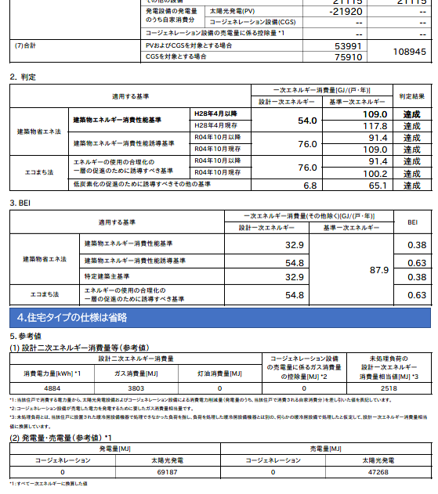
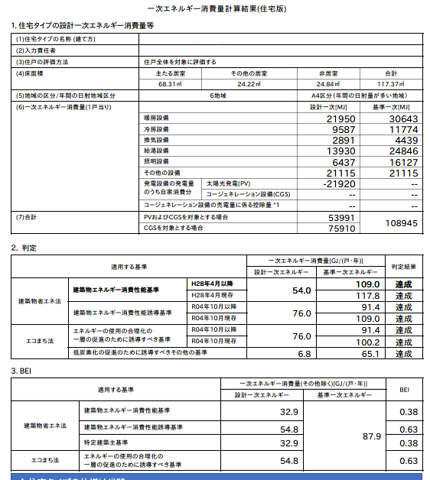
 |  | Atotal・・・ | 住宅(住戸)の床面積の合計 | ｍ2

 |  | ET・・・ | 設計一次エネルギー消費量 | GJ/年

 |  | 床面積当たりの設計一次エネルギー消費量（ETA） |  | MJ/(m2・年)

2)設計一次エネルギー消費量の削減率の算出
 |  | E=(ES／Atotal)／ETA×100

 | ①売電分を含めた削減率の算出
 |  | ES・・・ | エネルギー利用効率化設備による
 |  |  | 設計一次エネルギー消費量の削減量
 |  |  | (自家消費分＋売電分) | MJ/年

 |  | 設計一次エネルギー消費量の削減率（E） |  | %

 | ②売電分を除いた（自家消費のみ）削減率の算出
 |  | ES・・・ | エネルギー利用効率化設備による
 |  |  | 設計一次エネルギー消費量の削減量
 |  |  | (自家消費分) | MJ/年

 |  | 設計一次エネルギー消費量の削減率（E） |  | %

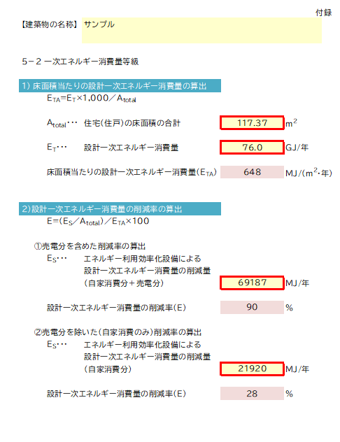
1)の計算結果を入力
2)-①の計算結果を入力
2)-②の計算結果を入力
評価書に表示をさせたい項目に
チェックを入れてください。

